Nøyaktig beregning
Program for nøyaktig beregning av U-verdi for kompakte tak med fallisolasjon. |  |  |  |  | Se regnearkene Veiledning og Takeksempel 1, 2 og 3 for veiledning og hjelp til å legge inn nødvendig informasjon om taket
Programmet er utviklet av SINTEF for EPS-gruppen |  |  | rev.19.11.2018SUV
 |  |  |  |  | Inngangsverdier for fallisolasjonen skrives inn i de grønne feltene |  |  |  |  |  |  |  |  |  |  |  |  | Vertikalsnitt for delfelt merket: |  |  | c
Skriv inn opplysninger om taket i de grønne feltene |  |  |  |  | Det lønner seg å starte med de felttypene som ligger inn mot sluk. For å legge inn tykkelser for felttyper
Vertikalsnitt gjenom delfelt C
 | Isolasjonssjikt, tykkelse, mm | Isolasjon, toppsjikt, 30 | Fallisolasjon, 51 - 189 | Isolasjon, hovedsjikt, 100 | Isolasjon bunnsjikt, 30
 |  | 211 | 181 | 130 | 30
 |  | 349 | 319 | 130 | 30
Noen av feltene har nedtrekksmenyer hvor en må velge ett av de oppgitte alternativene |  |  |  |  | som ikke ligger inn mot sluk må en vanligvis vite tykkelsene til feltene nær slukene.

U-verdi for kompakt tak med fallisolasjon - beregnet i henhold til NS-EN ISO 6946

Tabell 1 Prosjektinformasjon mm |  |  |  |  | Tabell 3 Inngangsverdier for REKTANGULÆRE FELTER med fallisolasjon |  |  |  |  |  |  | Beregnede verdier
Prosjekt: | Takeksempel 2 |  |  |  | Felter merket | Antall like, rektangulære felter | Utstrekning på tvers av fallretningen | Utstrekning i fallretningen | Fallisolasjon, tykkelse ved tynneste kant | Fallisolasjon, tykkelse ved tykkeste kant | Ev. spesiell tykkelse på hovedsjiktet | Samlet isolasjons-tykkelse, mm |  | Fall | U-verdi | Areal
Beregnet av: |  |  | Dato: |  |  |  | m | m | mm | mm | mm | min | maks |  | W/m²K | m²
 |  |  |  |  | C | 2 | 20 | 5.5 | 51 | 189 |  | 211 | 349 | 1:39,9 | 0.134 | 220
Resultater for hele taket

Beregnet U-verdi, avrundet |  |  | 0.14 | W/m²K
U-verdi, før avrunding |  |  | 0.140 | W/m²K

Beregnet volum for de enkelte isolasjonssjikt
Toppsjikt |  |  | 8.1 | m³
Sjikt av fallisolasjon |  |  | 29.2 | m³ | "Hjelpeprogram" for å beregne største tykkelse på fallisolasjon for rektangulære flater
Hovedsjikt |  |  | 27.0 | m³ | Fallforhold |  |  |  | 1:40 | 1:60 | 1:100
Bunnsjikt |  |  | 8.1 | m³ | Utstrekning i fallretningen |  |  | m | 5.5
Sum for alle isolasjonssjikt |  |  | 72.4 | m³ | Minste tykkelse |  |  | mm | 51
 |  |  |  |  | Største tykkelse |  |  | mm | 189
Samlet areal av alle delfelter |  |  | 270.0 | m²

Tabell 2 Inngangsverdier for taket og alle jevntykke sjikt |  |  |  |  | Tabell 4 Inngangsverdier for TREKANTFELTER med fallisolasjon |  |  |  |  |  |  |  |  |  |  |  | Y- og X-aksen er ikke i sammemålestokk
Sjikt | Materiale | Tykkelse | Varme-konduk-tivitet | Varme-motstand | Felter merket | Antall like trekantfelter | Utstrekning på tvers av fallretningen | Utstrekning i fallretningen | Fallisolasjon, tykkelse i hjørne 1 | Fallisolasjon, tykkelse i hjørne 2 | Fallisolasjon, tykkelse i hjørne 3 | Samlet isolasjons-tykkelse, mm |  | Fall | U-verdi | Areal
 |  | mm | W/mK | m²K/W |  |  | m | m | mm | mm | mm | min | maks |  | W/m²K | m²
Taktekning | Takbelegg |  |  | 0.030 | A | 4 | 10 | 1.25 | 20 | 51 | 51 | 180 | 211 | 1:40,3 | 0.181 | 25
Isolasjon, toppsjikt | Mineralull 0,036 | 30 | 0.036 | 0.833 | B | 8 | 1.25 | 5 | 20 | 145 | 51 | 180 | 305 | 1:40 | 0.159 | 25
Fallisolasjon | EPS 0,038 | Oppgis i Tabell 3 og 4. | 0.038
Isolasjon, hovedsjikt | Mineralull 0,038 | 100 | 0.038 | 2.632
Isolasjon bunnsjikt | Mineralull 0,036 | 30 | 0.036 | 0.833

Bærekonstruksjon | Korrugert stålplate |  | 0 | 0.000

Eventuell annet kontinuerlig materialsjikt med kjent varmemotstand |  |  |  |  | "Hjelpeprogram" for å beregne tykkelser på fallisolasjon for trekantflater og kileisolasjon
 |  |  |  |  | Fallforhold for hovedfallisolasjon |  |  |  | 1:40 | 1:60 | 1:100
Eventuelt takareal uten takfallisolasjon |  |  | m² |  | Utstrekning i fallretningen |  |  | m | 5
Oppgitt samlet takareal |  |  | m² | 270.0 | Minste tykkelse |  |  | mm | 20
 |  |  |  |  | Største tykkelse |  |  | mm | 145
Avvik mellom beregnet og oppgitt takareal |  |  | % | 0.0 | Mellomtykkelse for ev. kileisolasjon |  |  | mm | 51
 |  |  |  |  | Utstrekning på tvers av fallretningen |  |  | m | 1.25
 |  |  |  |  | Forutsatte fallforhold for kileisolasjon:
 |  |  |  |  | 1:60 i lengderetningen og 1:15 i tverretningen. Forhold mellom lengde og bredde: 4:1

Faste inngangsverdier
Utvendig varmeovergangsmotstand |  |  | 0.04 | m²K/W |  |  |  |  |  |  |  |  |  |  |  |  | Figurdata |  | Vertikalsnitt gjenom delfelt C
Innvendig varmeovergangsmotstand |  |  | 0.10 | m²K/W

Mellomberegninger |  |  |  |  |  |  |  |  |  |  |  |  |  |  |  |  |  |  | Utstrekning i fallretningen, m
Sum varmemotstand eks. fallisolasjon |  |  | 4.468 | m²K/W |  |  |  |  |  |  |  |  |  |  |  |  |  |  |  |  | Isolasjonstykkelse, mm
U-verdi for taket eks. fallisolasjon |  |  | 0.224 | W/m²K
 |  |  |  |  |  |  |  |  |  |  |  |  |  |  |  |  |  |  | x1 | x2 | y1 | y2
U-verdi for taket med fallisolasjon |  | Riktig U-verdi | 0.140 | W/m²K |  |  |  |  |  |  |  |  |  |  |  |  | Isolasjonssjikt, tykkelse, mm
 |  |  |  |  |  |  |  |  |  |  |  |  |  |  |  |  | Isolasjon, toppsjikt, 30 |  | 0 | 5.5 | 211 | 349
 | Beregninger basert på gjennomsnittstykkelsen av takets fallisolasjon |  |  |  |  |  |  |  |  |  |  |  |  |  |  |  | Fallisolasjon, 51 - 189 |  | 0 | 5.5 | 181 | 319
Beregnet U-verdi basert på gjennomsnittstykkelsen av takets fallisolasjon |  |  | 0.137 | W/m²K |  |  |  |  |  |  |  |  |  |  |  |  | Isolasjon, hovedsjikt, 100 |  | 0 | 5.5 | 130 | 130
Avvik fra riktig U-verdi |  |  | -2.6 | % |  |  |  |  |  |  |  |  |  |  |  |  | Isolasjon bunnsjikt, 30 |  | 0 | 5.5 | 30 | 30
Avvik, omregnet til isolasjonstykkelse |  |  | -7.3 | mm
Avvik, omregnet til isolasjonsvolum |  |  | -2.0 | m³

Midlere tykkelse av fallisolasjon |  |  | 108 | mm

Takeksempel 1
Takeksempel 1 | Inngangsverdier og beregnet U- er vist nedenfor takplanenverdi |  |  |  | rev.05.12.2017SUV

Takplan med inndeling i delflater |  |  |  | Snittegningen viser de fire isolasjonssjiktene
 |  |  |  | Snitt ved sluk
Denne takflaten deles inn i 6 rektangulære delflater
Delflater type A | 2 like store rektangulære flater, 0,5 m x 6,3 m med ensidig fall 1:60, som utgjør de midterste delene av rennen
Delflater type B | 2 like store rektangulære flater, 0,5 m x 3,7 m, med ensidig fall 1:60, som utgjør de ytterste delene av rennen
Delflater type C | 2 like store rektangulære flater, 20 m x 6,5 m med ensidig fall 1:40, som utgjør hoveddelen av taket

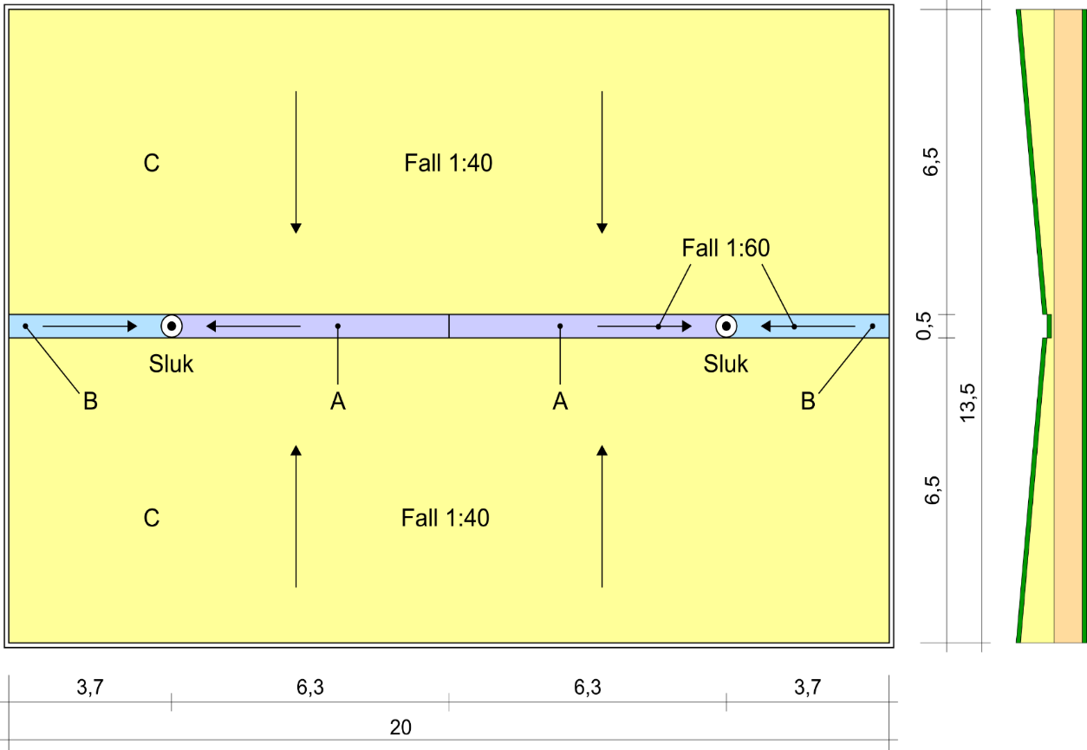

Beregnet U-verdi for kompakt tak med fallisolasjon i henhold til NS-EN ISO 6946

Tabell 1 Prosjektinformasjon mm |  |  |  |  | Tabell 3 Inngangsverdier for REKTANGULÆRE FELTER med fallisolasjon
Prosjekt: | Takeksempel 1 |  |  |  | Rektangel- felter | Antall like, rektanguælre felter | Utstrekning på tvers av fallretningen | Utstrekning i fallretningen | Fallisolasjon, tykkelse ved tynneste kant | Fallisolasjon, tykkelse ved tykkeste kant |  | Beregnet fall | Beregnet U-verdi
Beregnet av: | Sivert Uvsløkk |  | Dato: | 2017-11-22 | merket: |  | m | m | mm | mm |  |  | W/m²K
 |  |  |  |  | A | 2 | 0.5 | 6.3 | 20 | 125 |  | 1:60 | 0.236
Resultater for hele taket |  |  |  |  | B | 2 | 0.5 | 3.7 | 20 | 82 |  | 1:59,7 | 0.265
 |  |  |  |  | C | 2 | 20 | 6.5 | 125 | 288 |  | 1:39,9 | 0.129
Beregnet U-verdi, avrundet |  |  | 0.13 | W/m²K
U-verdi, før avrunding |  |  | 0.134 | W/m²K

Beregnet volum for de enkelte isolasjonssjikt
Toppsjikt |  |  | 8.1 | m³
Sjikt av fallisolasjon |  |  | 54.3 | m³ | "Hjelpeprogram" for å beregne største tykkelse på fallisolasjon for rektangulære flater
Hovedsjikt |  |  | 0.0 | m³ | Fallforhold |  |  |  | 1:40 | 1:60 | 1:100
Bunnsjikt |  |  | 13.5 | m³ | Utstrekning i fallretningen |  |  | m | 6.5 | 3.7
Samlet volum av alle isolasjonssjikt |  |  | 75.9 | m³ | Minste tykkelse |  |  | mm | 125 | 20
Samlet areal for alle delfelter |  |  | 270.0 | m² | Største tykkelse |  |  | mm | 288 | 82

Tabell 2 Inngangsverdier for alle jevntykke sjikt |  |  |  |  | Tabell 4 Inngangsverdier for TREKANTFELTER med fallisolasjon
Sjikt | Materiale | Tykkelse | Varme-konduktivitet | Varme-motstand | Trekant- felter | Antall like trekantfelter | Utstrekning på tvers av fallretningen | Utstrekning i fallretningen | Fallisolasjon, tykkelse i hjørne 1 | Fallisolasjon, tykkelse i hjørne 2 | Fallisolasjon, tykkelse i hjørne 3 | Beregnet fall | Beregnet U-verdi
 |  | mm | W/mK | m²K/W | merket: |  | m | m | mm | mm | mm |  | W/m²K
Taktekning | Asfalt takbelegg | 5 | 0.7 | 0.007
Isolasjon, toppsjikt | Mineralull | 30 | 0.036 | 0.833
Fallisolasjon | EPS | Oppgis i Tabell 3 og 4. | 0.038
Isolasjon, hovedsjikt | EPS | 0 | 0.038 | 0.000
Isolasjon bunnsjikt | Steinull | 50 | 0.036 | 1.389

Bærekonstruksjon | Betong | 270 | 2.3 | 0.117
Bærekonstruksjon med kjent varmemotstand (Stålplate kan neglisjeres)
Eventuel annet kontinuerlig materialsjikt med kjent varmemotstand |  |  |  |  | "Hjelpeprogram" for å beregne tykkelser på fallisolasjon for trekantflater og kileisolasjon
 |  |  |  |  | Fallforhold for hovedfallisolasjon |  |  |  | 1:40 | 1:60 | 1:100
Oppgitt samlet takareal |  |  | m² | 270.0 | Utstrekning i fallretningen |  |  | m
Eventuelt takareal uten takfallisolasjon |  |  | m² | 0.0 | Minste tykkelse |  |  | mm
Kontroll av at takarealene stemmer |  | Ok, oppgitt og beregnet takareal er det samme |  |  | Største tykkelse |  |  | mm
 |  |  |  |  | Mellomtykkelse for ev. kileisolasjon |  |  | mm
 |  |  |  |  | Utstrekning på tvers av fallretningen |  |  | m
 |  |  |  |  | Forutsatte fallforhold for kileisolasjon:
 |  |  |  |  | 1:60 i lengderetningen og 1:15 i tverretningen. Forhold mellom lengde og bredde: 4:1

Faste inngangsverdier
Utvendig varmeovergangsmotstand |  |  | m²K/W | 0.04
Innvendig varmeovergangsmotstand |  |  | m²K/W | 0.10

Mellomberegninger
Sum varmemotstand eks. fallisolasjon |  |  | m²K/W | 2.487
U-verdi for taket eks. fallisolasjon |  |  | W/m²K | 0.402
U-verdi for taket med fallisolasjon |  |  | W/m²K | 0.134
Forenklet U-verdi, basert på gjennomsnittstykkelsen av takets fallisolasjon |  |  | W/m²K | 0.128
Avvik |  |  | % | -4.0
Avvik, isolasjonstykkelse |  |  | mm | 11.8
Avvik, isolasjonsvolum |  |  | m³ | 3.2
Midlere tykkelse av fallisolasjon |  |  | mm | 201

Takeksempel 2
Takeksempel 2 | Inngangsverdier og beregnet U- er vist nedenfor takplanenverdi |  |  |  | rev.05.12.2017SUV

Takplan med inndeling i delflater |  |  |  | Snittegningen viser de fire isolasjonssjiktene
 |  |  |  | Snitt ved midten av taket
Denne takflaten deles inn i 2 rektangulære og 12 trekantede delflater
Delflater type A | 4 like store trekantede flater, 10 m x 1,25 m, med ensidig fall 1:40 mot sluk, fortsettelse av delareal type C
Delflater type B | 8 like store trekantede flater, 5,0 m x 1,25 m, med kileisolasjon, nærmest parapetene ved langsidene
Delflater type C | 2 like store rektangulære flater, 20 m x 5,5 m, med ensidig fall 1:40, som utgjør hoveddelen av taket

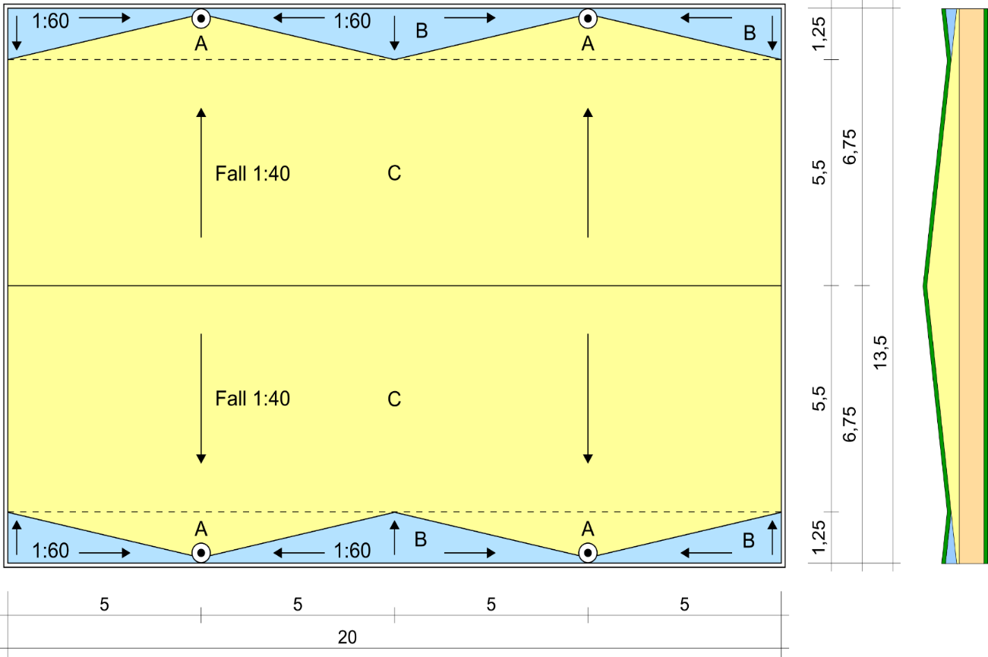

Beregnet U-verdi for kompakt tak med fallisolasjon i henhold til NS-EN ISO 6946

Tabell 1 Prosjektinformasjon mm |  |  |  |  | Tabell 3 Inngangsverdier for REKTANGULÆRE FELTER med fallisolasjon
Prosjekt: | Takeksempel 2 |  |  |  | Rektangel- felter | Antall like, rektanguælre felter | Utstrekning på tvers av fallretningen | Utstrekning i fallretningen | Fallisolasjon, tykkelse ved tynneste kant | Fallisolasjon, tykkelse ved tykkeste kant |  | Beregnet fall | Beregnet U-verdi
Beregnet av: | Sivert Uvsløkk |  | Dato: | 2017-11-22 | merket: |  | m | m | mm | mm |  |  | W/m²K
 |  |  |  |  | C | 2 | 20 | 5.5 | 51 | 189 |  | 1:39,9 | 0.123
Resultater for hele taket

Beregnet U-verdi, avrundet |  |  | 0.13 | W/m²K
U-verdi, før avrunding |  |  | 0.128 | W/m²K

Beregnet volum for de enkelte isolasjonssjikt
Toppsjikt |  |  | 8.1 | m³
Sjikt av fallisolasjon |  |  | 29.2 | m³ | "Hjelpeprogram" for å beregne største tykkelse på fallisolasjon for rektangulære flater
Hovedsjikt |  |  | 27.0 | m³ | Fallforhold |  |  |  | 1:40 | 1:60 | 1:100
Bunnsjikt |  |  | 13.5 | m³ | Utstrekning i fallretningen |  |  | m | 5.5
Samlet volum av alle isolasjonssjikt |  |  | 77.8 | m³ | Minste tykkelse |  |  | mm | 51
Samlet areal for alle delfelter |  |  | 270.0 | m² | Største tykkelse |  |  | mm | 189

Tabell 2 Inngangsverdier for alle jevntykke sjikt |  |  |  |  | Tabell 4 Inngangsverdier for TREKANTFELTER med fallisolasjon
Sjikt | Materiale | Tykkelse | Varme-konduktivitet | Varme-motstand | Trekant- felter | Antall like trekantfelter | Utstrekning på tvers av fallretningen | Utstrekning i fallretningen | Fallisolasjon, tykkelse i hjørne 1 | Fallisolasjon, tykkelse i hjørne 2 | Fallisolasjon, tykkelse i hjørne 3 | Beregnet fall | Beregnet U-verdi
 |  | mm | W/mK | m²K/W | merket: |  | m | m | mm | mm | mm |  | W/m²K
Taktekning | Asfalt takbelegg | 5 | 0.7 | 0.007 | A | 4 | 10 | 1.25 | 20 | 51 | 51 | 1:40,3 | 0.162
Isolasjon, toppsjikt | Mineralull | 30 | 0.036 | 0.833 | B | 8 | 1.25 | 5 | 20 | 145 | 51 | 1:40 | 0.144
Fallisolasjon | EPS | Oppgis i Tabell 3 og 4. | 0.038
Isolasjon, hovedsjikt | EPS | 100 | 0.038 | 2.632
Isolasjon bunnsjikt | Steinull | 50 | 0.036 | 1.389

Bærekonstruksjon | Betong | 270 | 2.3 | 0.117
Bærekonstruksjon med kjent varmemotstand (Stålplate kan neglisjeres)
Eventuel annet kontinuerlig materialsjikt med kjent varmemotstand |  |  |  |  | "Hjelpeprogram" for å beregne tykkelser på fallisolasjon for trekantflater og kileisolasjon
 |  |  |  |  | Fallforhold for hovedfallisolasjon |  |  |  | 1:40 | 1:60 | 1:100
Oppgitt samlet takareal |  |  | m² | 270.0 | Utstrekning i fallretningen |  |  | m | 5
Eventuelt takareal uten takfallisolasjon |  |  | m² | 0.0 | Minste tykkelse |  |  | mm | 20
Kontroll av at takarealene stemmer |  | Ok, oppgitt og beregnet takareal er det samme |  |  | Største tykkelse |  |  | mm | 145
 |  |  |  |  | Mellomtykkelse for ev. kileisolasjon |  |  | mm | 51
 |  |  |  |  | Utstrekning på tvers av fallretningen |  |  | m | 1.25
 |  |  |  |  | Forutsatte fallforhold for kileisolasjon:
 |  |  |  |  | 1:60 i lengderetningen og 1:15 i tverretningen. Forhold mellom lengde og bredde: 4:1

Faste inngangsverdier
Utvendig varmeovergangsmotstand |  |  | m²K/W | 0.04
Innvendig varmeovergangsmotstand |  |  | m²K/W | 0.10

Mellomberegninger
Sum varmemotstand eks. fallisolasjon |  |  | m²K/W | 5.118
U-verdi for taket eks. fallisolasjon |  |  | W/m²K | 0.195
U-verdi for taket med fallisolasjon |  |  | W/m²K | 0.128
Forenklet U-verdi, basert på gjennomsnittstykkelsen av takets fallisolasjon |  |  | W/m²K | 0.126
Avvik |  |  | % | -2.2
Avvik, isolasjonstykkelse |  |  | mm | 6.7
Avvik, isolasjonsvolum |  |  | m³ | 1.8
Midlere tykkelse av fallisolasjon |  |  | mm | 108

Takeksempel 3
Takeksempel 3 | Inngangsverdier og beregnet U- er vist nedenfor takplanenverdi |  |  |  | rev.05.12.2017SUV

Takplan med inndeling i delflater |  |  |  | Snittegningene viser de fire isolasjonssjiktene
 |  |  |  | Begge er snitt ved sluk
Denne takflaten deles inn i 4 rektangulære og 14 trekantede delflater
Delflater type A | 10 like store trekantflater, 9 m x 4,5 m, med ensidig fall 1:40 mot sluk
Delflater type B | 4 like store trekantflater, 4,5 m x 4,5 m, med ensidig fall 1:40 mot sluk
Delflater type C | 2 like store rektangulære flater, 14,25 m x 3 m med ensidig fall 1:40
Delflater type D | 4 like store rektangulære flater, 0,75 m x 3 m med ensidig fall 1:40
I rektanglene merket "D" er det egentlig små trekanter nær slukene, men de er her inkludert i rektangel "D".
Det er en forenkling som kan gjøres fordi trekantene ved sluket er så små at det har neglisjerbar betydning for beregnet U-verdi.

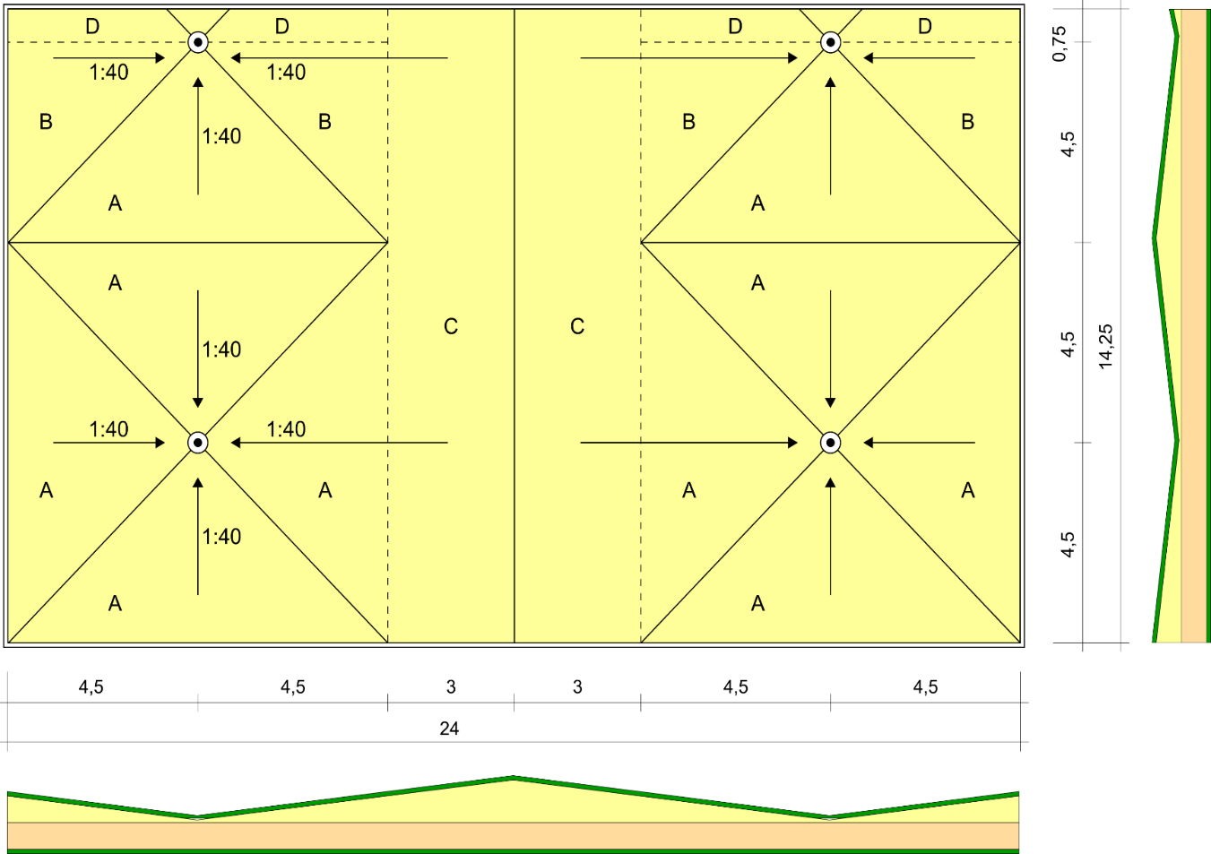

Beregnet U-verdi for kompakt tak med fallisolasjon i henhold til NS-EN ISO 6946

Tabell 1 Prosjektinformasjon mm |  |  |  |  | Tabell 3 Inngangsverdier for REKTANGULÆRE FELTER med fallisolasjon
Prosjekt: | Takeksempel 3 |  |  |  | Rektangel- felter | Antall like, rektanguælre felter | Utstrekning på tvers av fallretningen | Utstrekning i fallretningen | Fallisolasjon, tykkelse ved tynneste kant | Fallisolasjon, tykkelse ved tykkeste kant |  | Beregnet fall | Beregnet U-verdi
Beregnet av: | Sivert Uvsløkk |  | Dato: | 2017-11-22 | merket: |  | m | m | mm | mm |  |  | W/m²K
 |  |  |  |  | C | 2 | 14.25 | 3 | 133 | 208 |  | 1:40 | 0.104
Resultater for hele taket |  |  |  |  | D | 4 | 0.75 | 4.5 | 20 | 133 |  | 1:39,8 | 0.142

Beregnet U-verdi, avrundet |  |  | 0.13 | W/m²K
U-verdi, før avrunding |  |  | 0.126 | W/m²K

Beregnet volum for de enkelte isolasjonssjikt
Toppsjikt |  |  | 10.3 | m³
Sjikt av fallisolasjon |  |  | 38.8 | m³ | "Hjelpeprogram" for å beregne største tykkelse på fallisolasjon for rektangulære flater
Hovedsjikt |  |  | 34.2 | m³ | Fallforhold |  |  |  | 1:40 | 1:60 | 1:100
Bunnsjikt |  |  | 17.1 | m³ | Utstrekning i fallretningen |  |  | m | 3
Samlet volum av alle isolasjonssjikt |  |  | 100.3 | m³ | Minste tykkelse |  |  | mm | 133
Samlet areal for alle delfelter |  |  | 342.0 | m² | Største tykkelse |  |  | mm | 208

Tabell 2 Inngangsverdier for alle jevntykke sjikt |  |  |  |  | Tabell 4 Inngangsverdier for TREKANTFELTER med fallisolasjon
Sjikt | Materiale | Tykkelse | Varme-konduktivitet | Varme-motstand | Trekant- felter | Antall like trekantfelter | Utstrekning på tvers av fallretningen | Utstrekning i fallretningen | Fallisolasjon, tykkelse i hjørne 1 | Fallisolasjon, tykkelse i hjørne 2 | Fallisolasjon, tykkelse i hjørne 3 | Beregnet fall | Beregnet U-verdi
 |  | mm | W/mK | m²K/W | merket: |  | m | m | mm | mm | mm |  | W/m²K
Taktekning | Asfalt takbelegg | 5 | 0.7 | 0.007 | A | 10 | 9 | 4.5 | 20 | 133 | 133 | 1:39,8 | 0.132
Isolasjon, toppsjikt | Mineralull | 30 | 0.036 | 0.833 | B | 4 | 4.5 | 4.5 | 20 | 133 | 133 | 1:39,8 | 0.132
Fallisolasjon | EPS | Oppgis i Tabell 3 og 4. | 0.038
Isolasjon, hovedsjikt | EPS | 100 | 0.038 | 2.632
Isolasjon bunnsjikt | Steinull | 50 | 0.036 | 1.389

Bærekonstruksjon | Betong | 270 | 2.3 | 0.117
Bærekonstruksjon med kjent varmemotstand (Stålplate kan neglisjeres)
Eventuel annet kontinuerlig materialsjikt med kjent varmemotstand |  |  |  |  | "Hjelpeprogram" for å beregne tykkelser på fallisolasjon for trekantflater og kileisolasjon
 |  |  |  |  | Fallforhold for hovedfallisolasjon |  |  |  | 1:40 | 1:60 | 1:100
Oppgitt samlet takareal |  |  | m² | 342.0 | Utstrekning i fallretningen |  |  | m | 4.5
Eventuelt takareal uten takfallisolasjon |  |  | m² | 0.0 | Minste tykkelse |  |  | mm | 20
Kontroll av at takarealene stemmer |  | Ok, oppgitt og beregnet takareal er det samme |  |  | Største tykkelse |  |  | mm | 133
 |  |  |  |  | Mellomtykkelse for ev. kileisolasjon |  |  | mm | 48
 |  |  |  |  | Utstrekning på tvers av fallretningen |  |  | m | 1.125
 |  |  |  |  | Forutsatte fallforhold for kileisolasjon:
 |  |  |  |  | 1:60 i lengderetningen og 1:15 i tverretningen. Forhold mellom lengde og bredde: 4:1

Faste inngangsverdier
Utvendig varmeovergangsmotstand |  |  | m²K/W | 0.04
Innvendig varmeovergangsmotstand |  |  | m²K/W | 0.10

Mellomberegninger
Sum varmemotstand eks. fallisolasjon |  |  | m²K/W | 5.118
U-verdi for taket eks. fallisolasjon |  |  | W/m²K | 0.195
U-verdi for taket med fallisolasjon |  |  | W/m²K | 0.126
Forenklet U-verdi, basert på gjennomsnittstykkelsen av takets fallisolasjon |  |  | W/m²K | 0.123
Avvik |  |  | % | -1.8
Avvik, isolasjonstykkelse |  |  | mm | 5.7
Avvik, isolasjonsvolum |  |  | m³ | 1.9
Midlere tykkelse av fallisolasjon |  |  | mm | 113

Formelgrunnlag
